LDP100CE
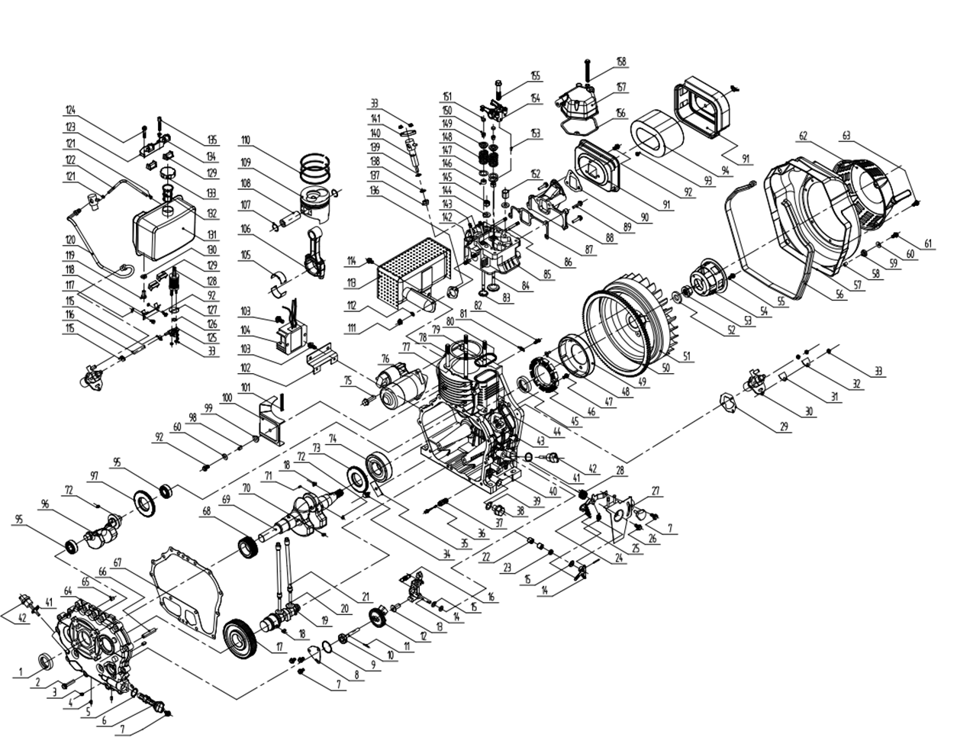
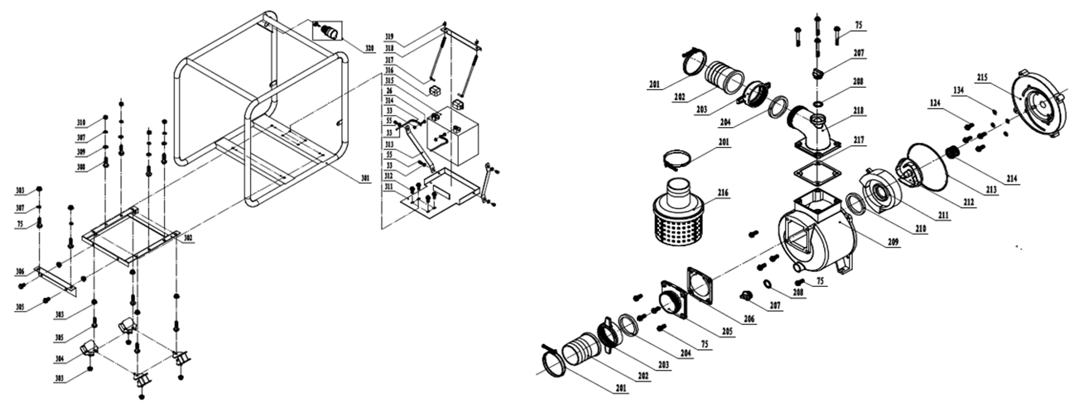

Código | Modelo
109237 | LDP100CE

MOTOR |  |  |  |  | BOMBA

Posición | Descripción | Cantidad | Código Koslan | Especificaciones | Posición | Descripción | Cantidad | Código Koslan | Especificaciones
1 | Sello de aceite | 1 | - | DL35×50×10 | 26 | Perno manilla de control | 4 | - | M6×20
2 | Perno hexagonal | 16 | - | M8×35 | 33 | Tuerca de bomba de inyección e inyector | 6 | - | M6
3 | Tuerca hexagonal | 1 | - |  | 55 | Perno polea de arranque | 2 | - | M6×12
4 | Vástago de aluminio | 3 | - | 8×10 | 75 | Perno motor de partida | 14 | - | M10x30
5 | O-ring filtro de aceite | 1 | - | 20×2,5 | 201 | Abrazadera manguera | 3 | -
6 | Filtro aceite | 1 | 707494 |  | 202 | Espiga conexión | 2 | 707823
7 | Perno tapa de bomba de aceite | 5 | - | M6×14 | 203 | Tuerca conexión | 2 | 707824
8 | Tapa de bomba de aceite | 1 | - |  | 204 | Empaquetadura conexión | 2 | 707825
9 | O-ring tapa bomba de aceite | 1 | - | 34,5×1.8 | 205 | Conexión de entrada | 1 | -
10 | Ensamble de bomba de aceite | 1 | - |  | 206 | Válvula check | 1 | 707826
11 | Pasador recto | 1 | - | 3×18 | 207 | Tapón cebador-drenaje | 2 | 707800
12 | Engranaje impulsor bomba de aceite | 1 | - |  | 208 | O-ring tapón cebador-drenaje | 2 | 707799
13 | Alzavalvula | 1 | - |  | 209 | Cuerpo de bomba | 1 | -
14 | Horquilla de cambio | 1 | - |  | 210 | O-ring difusor | 1 | 707827
15 | Arandela de gobernador | 3 | - |  | 211 | Difusor | 1 | 707828
16 | Arandela horquilla de cambio | 1 | - |  | 212 | Impulsor | 1 | 707829
17 | Engranaje del árbol de levas | 1 | - |  | 213 | O-ring cuerpo de bomba | 1 | 707830
18 | Chaveta | 2 | - | 5×14A | 214 | Sello mecánico | 1 | 707831
19 | Árbol de levas | 1 | - |  | 215 | Soporte motor | 1 | 707832
20 | Alzavalvula | 2 | - |  | 216 | Canastillo succión | 1 | 707833
21 | Varilla de empuje de válvula | 2 | - |  | 217 | Empaquetadura cuerpo - conexión descarga | 1 | -
22 | Rodamiento de aguja | 2 | - | HK081410 | 218 | Conexión de descarga | 1 | -
23 | Sello de aceite | 1 | - | WD8×14×4 | 301 | Chasis | 1 | -
24 | Resorte gobernador | 1 | - |  | 302 | Base | 1 | -
25 | Resorte de retorno II | 1 | - |  | 303 | Tuerca inferior pie de goma chasis | 12 | - | M10
26 | Perno manilla de control | 2 | - | M6×20 | 304 | Pie de goma chasis | 4 | -
27 | Manilla de control | 1 | - |  | 305 | Perno pie de goma chasis (I) | 6 | - | M10x20
28 | Resorte de retorno I | 1 | - |  | 306 | Placa soporte | 1 | -
29 | Arandela bomba de inyección | On demand | - |  | 307 | Arandela resorte | 6 | - | 10
30 | Bomba de inyección | 1 | 707834 |  | 308 | Perno placa soporte | 4 | - | M10x40
31 | Sello de la bomba de inyección | 1 | - |  | 309 | Arandela perno placa soporte | 4 | - | 10
32 | Placa del sello de la bomba de inyección | 1 | - |  | 310 | Tuerca perno placa soporte | 4 | - | M10
33 | Tuerca de bomba de inyección e inyector | 10 | - | M6 | 311 | Soporte de batería externo | 1 | -
34 | Perno placa de empuje carcasa de motor | 1 | - | M8×15 | 312 | Perno soporte de batería | 4 | - | M8x20
35 | Placa de empuje carcasa de motor | 1 | - |  | 313 | Gancho de batería | 2 | -
36 | Resorte de ajuste | 1 | - |  | 314 | Cable de batería | 2 | -
37 | Corrector de par | 1 | - |  | 315 | Batería | 1 | -
38 | Tapón de drenaje | 1 | - |  | 316 | Cubre cable de batería | 2 | -
39 | Anillo de cierre tapón de drenaje | 1 | - | 16 | 317 | Perno tipo gancho soporte de batería | 2 | -
40 | Caja del cigüeñal (Carter) | 1 | - |  | 318 | Soporte de batería | 1 | -
41 | O-ring tapa filtro de aceite | 2 | 707835 | 19,2×2,4 | 319 | Tuerca mariposa perno tipo gancho | 2 | - | M6
42 | Tapa- varilla filtro de aceite | 2 | 707498 |  | 320 | Cerradura de puerta eléctrica (tres cables) | 1 | -
43 | Espárrago de fijación de bomba de inyección (corto) | 1 | - | M6×30
44 | Espárrago de fijación de bomba de inyección (largo) | 2 | - | M6×36
45 | Reten aceite tirador | 1 | - | DR 35×50×8
46 | Montaje de estator | 1 | -
47 | Perno montaje del volante de inercia | 3 | - | M6×18
48 | Perno montaje de estator | 3 | - | M6x12
49 | Montaje del volante de inercia | 1 | -
50 | Engranaje de anillo volante de inercia | 1 | -
51 | Volante de inercia | 1 | -
52 | Arandela de tuerca de volante de inercia | 1 | -
53 | Tuerca volante de inercia | 1 | -
54 | Polea de arranque | 1 | -
55 | Perno polea de arranque | 6 | - | M6×12
56 | Buje amortiguador | 990mm | -
57 | Tapa volante de inercia | 1 | -
58 | Collarín | 4 | - | 10x10
59 | Asiento buje amortiguador | 4 | -
60 | Arandela tapa volante de inercia | 5 | - | 6
61 | Perno tapa volante de inercia | 4 | - | M6×22
62 | Tirador (tapa y cuerda) | 1 | 707840
63 | Perno tirador | 4 | - | M6×8
64 | Tapa caja del cigüeñal (Carter) | 1 | -
65 | Pasador recto tapa caja del cigüeñal | 2 | - | 8×12
66 | Tubo de admisión de aceite | 1 | -
67 | Empaquetadura tapa caja del cigüeñal | 1 | -
68 | Engranaje de distribución del cigüeñal | 1 | -
69 | Cigüeñal | 1 | -
70 | Chaveta cigüeñal (I) | 1 | - | 5x12A
71 | Bolas de acero cigüeñal | 1 | - | φ6.3
72 | Chaveta cigüeñal (II) | 2 | - | 5×7A
73 | Anillo de rodamiento | 1 | -
74 | Rodamiento de bola | 1 | 702714 | 6308
75 | Perno motor de partida | 2 | - | M10x30
76 | Motor de partida | 1 | -
77 | Empaquetadura culata | 1 | -
78 | Espárrago de culata (corto) | 2 | -
79 | Espárrago de culata (largo) | 2 | -
80 | Reten de aceite culata | 1 | -
81 | Abrazadera de alambre | 1 | -
82 | Perno abrazadera | 1 | - | M6x12
83 | Válvula escape | 1 | -
84 | Válvula admisión | 1 | -
85 | Culata | 1 | -
86 | Tapón de goma culata | 2 | - | AM6×75
87 | Empaquetadura válvula de admisión | 1 | -
88 | Tubo de admisión | 1 | -
89 | Perno tubo de admisión | 3 | -
90 | Empaquetadura filtro de aire | 1 | -
91 | carcasa filtro de aire | 1 | -
92 | Perno filtro de aire | 4 | - | M6×16
93 | Tuerca filtro de aire | 2 | - | M6
94 | Elemento filtro | 1 | 707452
95 | Rodamiento de bola | 2 | 700697 | 6203
96 | Eje de balanceo | 1 | -
97 | Sello eje de balanceo | 1 | -
98 | Cubrebuje de inducción de aire | 1 | -
99 | Cubierta amortiguador de inducción de aire | 1 | -
100 | Piezas de cubierta de inducción de aire | 1 | -
101 | Asiento amortiguador de inducción de aire | 1 | -
102 | Placa de soporte del cargador | 1 | -
103 | Perno del rectificador | 4 | - | M6x12
104 | Rectificador | 1 | 707466
...

